수정해야하는 메뉴
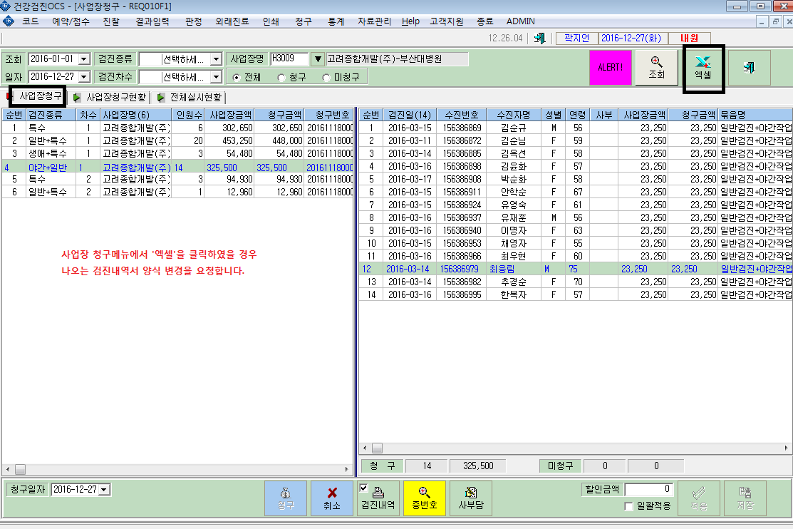
검진내역 버튼(pdf)을 눌렀을 때 나오는 검진내역서 양식은 그대로 두고, 엑셀 다운로드 양식 변경 요청합니다.

